Reference (geograph)
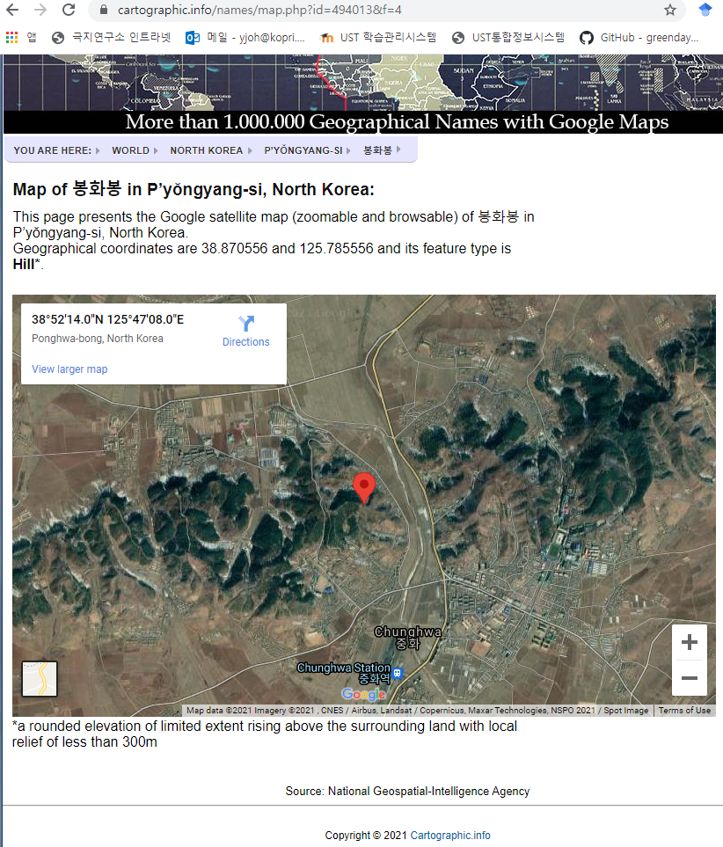
1 | 초산군 가락봉 못찾아서 구평리 주소로 입력
2 | 초산군 수리봉 못찾아서 구평리 주소로 입력

3 | 봉화봉 위치가 어딘지 못찾았는데 한 웹사이트에서 발견 (아래 사진) 따로 제한을 두지 않았는데도 중화지역 유명한 화석산지로 뜨길래 충분히 신빙성 있어보임.

